基本玩法
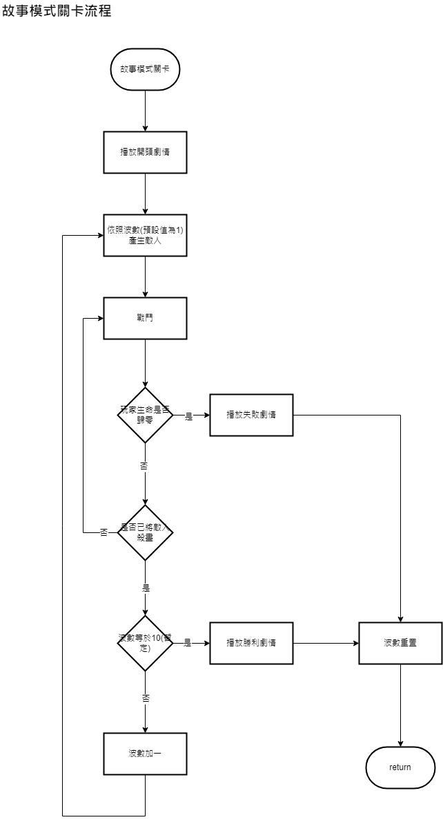
基本玩法
故事模式
。遊戲在同一個場地進行
。共有10波敵人(暫定)，將這波的敵人殺完會產生下一波敵人，敵人會愈來愈強
。敵人會從地圖最左與最右兩側陸續出現，並往中央移動
。遊戲結束會結算分數

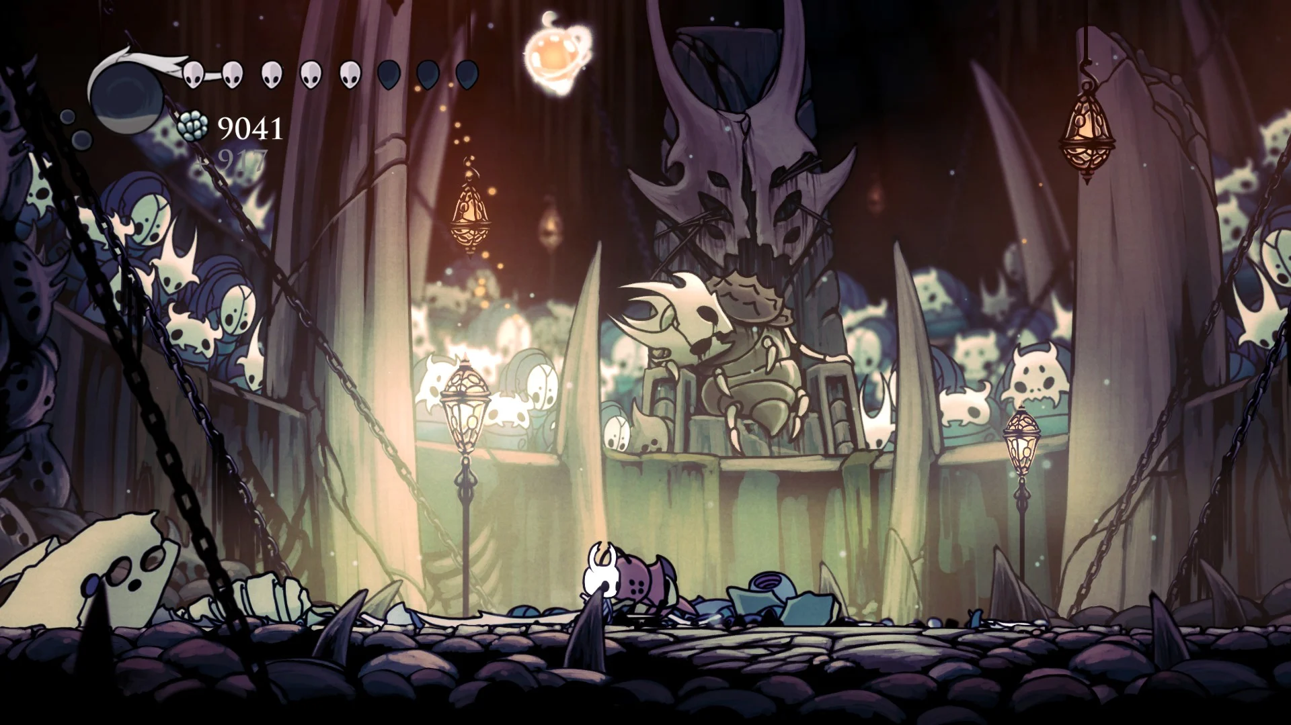
類似空洞騎士愚人鬥獸場：

挑戰模式
。限時10分鐘(暫定)，時限一到戰鬥結束，開始結算
。共有20波敵人(暫定)，理想上種類會比故事模式還多
。遊戲在同一個場地進行
。敵人會從地圖最左與最右兩側陸續出現，並往中央移動
。遊戲結束會結算分數

流程圖參考：
https://app.diagrams.net/#G198RaeA3XA_b2Xfwl_2D2yFxYfitIzsvj

需求
功能
功能名稱 | 功能敘述 | 備註 | 參考資料
產生敵人 | 依照波數產生敵人 | 從最左或最右側陸續出現
流程控制 | 敵人被清場後，波數+1。波數>20，遊戲結束 | 挑戰模式中，時限到遊戲也會結束
計時器 | 紀錄戰鬥進行多久

數值
名稱 | 數據區間 | 備註
波數 | int | 紀錄現在是第幾波
總波數 | int | 通關總共有幾波
計時 | float | 記錄戰鬥進行多久

戰鬥判定
戰鬥判定

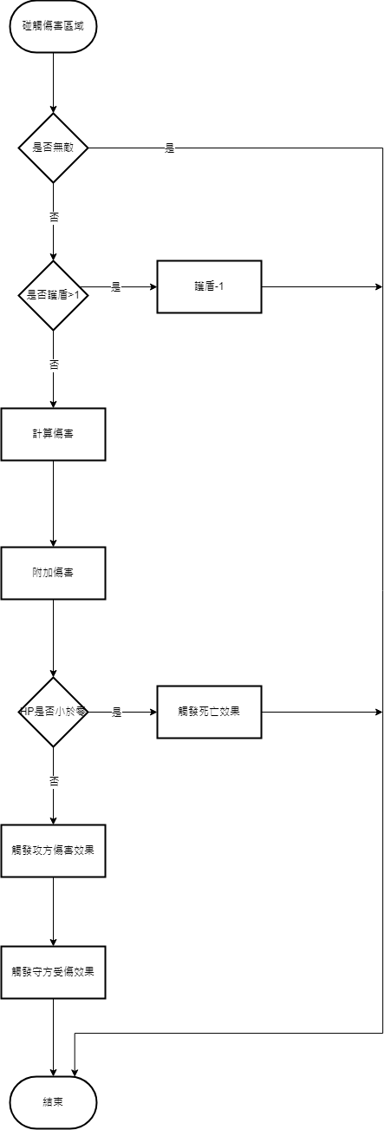

需求
功能
功能名稱 | 功能敘述 | 備註 | 參考資料
戰鬥流程 | 依照上述流程圖進行判定
計算傷害 | 計算攻方攻擊力與狀態、連段、拋擲的加成
附加傷害 | 把計算好的傷害附加到守方身上

數值
名稱 | 數據區間 | 備註

